1MER TRIMESTRE -17
INFORME DE RADICACIÓN Y SEGUIMIENTO A PETICIONES, QUEJAS, RECLAMOS, SUGERENCIAS Y DENUNCIAS (PQRSD)
UNIDAD DE ATENCIÓN CIUDADANA DEL CONGRESO PRIMER TRIMESTRE 2017

 | Recepcionadas por la UAC |  |  | Infomación adicional

 | Petición | 1313 |  | Recepcionadas no PQRD | 1074
 | Queja | 1 |  | Suministro de información abonados | 422
 | Reclamo | 0 |  | TOTAL | 1,496
 | Sugerencia | 64
 | Denuncias | 0 |  | Tipo de ususario
 | Asuntos Judiciales | 12
 | Solicitud de Apoyo | 309 |  | Hombre | 1120
 | TOTAL | 1,699 |  | Mujer | 502
 |  |  |  | Organización | 77
 | Recepcionadas por la UC |  |  | TOTAL | 1,699

 | Petición | 182
 | Queja | 1
 | Reclamo | 0
 | Denuncia | 0 |  | TOTAL PQRSD | 3,378
 | Opinión/Sugerencia | 0
 | TOTAL | 183

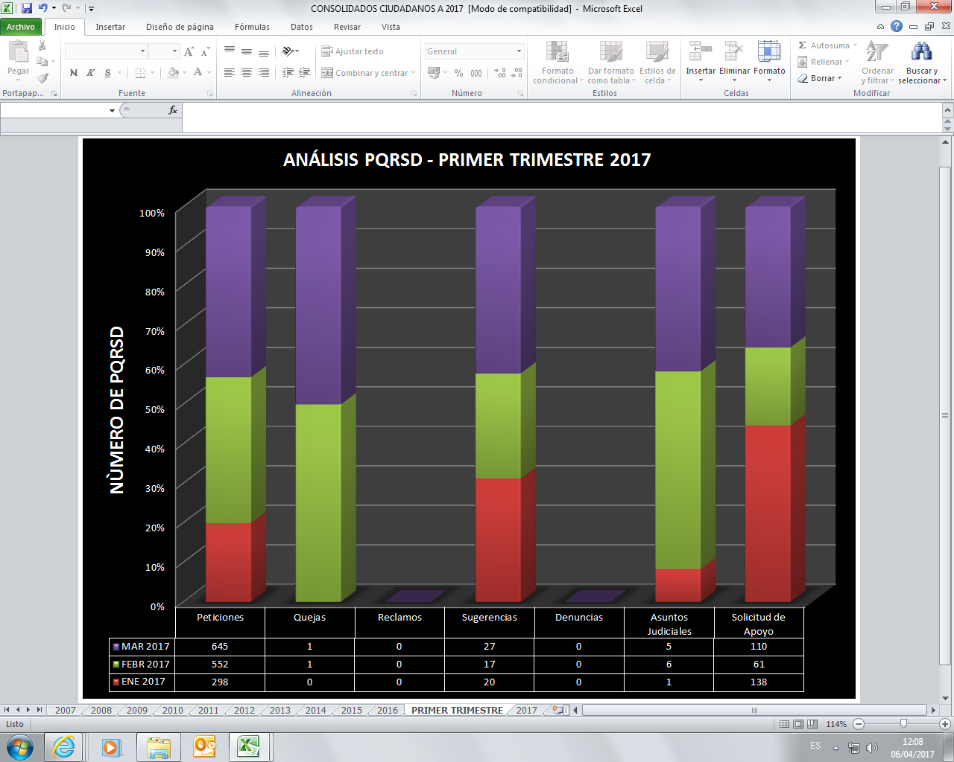

 | REGISTRO PÚBLICO DE PETICIONES, QUEJAS, RECLAMOS, SUGERENCIAS Y DENUNCIAS.

 | PRIMER TRIMESTRE 2017

 | PQRSD CONTESTADOS DESDE LA UNIDAD DE ATENCIÓN CIUDADANA DEL CONGRESO
 | No. RADICADO ENTRADA | FECHA RADICACIÓN | No. RADICADO RESPUESTA | FECHA RESPUESTA | TIEMPO DE RESPUESTA
 | OOO1 | 2017-01-03 | UAC-CS-0001-2017 | 2017-01-11 | 5
 | OOO2 | 2017-01-03 | UAC-CS-0002-2017 | 2017-01-11 | 5
 | OOO3 | 2017-01-11 | UAC-CS-0003-2017 | 2017-01-11 | 0
 | OOO4 | 2017-01-11 | UAC-CS-0006-2017 | 2017-01-11 | 0
 | OOO5 | 2017-01-03 | UAC-CS-0004-2017 | 2017-01-11 | 5
 | OOO6 | 2017-01-03 | UAC-CS-0005-2017 | 2017-01-11 | 5
 | OOO7 | 2017-01-03 | UAC-CS-0007-2017 | 2017-01-11 | 5
 | OOO8 | 2017-01-11 | UAC-CS-0009-2017 | 2017-01-11 | 0
 | OOO9 | 2017-01-03 | UAC-CS-0008-2017 | 2017-01-11 | 5
 | OO10 | 2017-01-11 | UAC-CS-0010-2017 | 2017-01-11 | 0
 | OO11 | 2017-01-03 | UAC-CS-0011-2017 | 2017-01-11 | 5
 | OO12 | 2017-01-03 | UAC-CS-0012-2017 | 2017-01-11 | 5
 | OO13 | 2017-01-03 | UAC-CS-0013-2017 | 2017-01-11 | 5
 | OO14 | 2017-01-04 | UAC-CS-0014-2017 | 2017-01-11 | 4
 | OO15 | 2017-01-05 | UAC-CS-0016-2017 | 2017-01-11 | 3
 | OO16 | 2017-01-05 | UAC-CS-0017-2017 | 2017-01-11 | 3
 | OO17 | 2017-01-05 | UAC-CS-0018-2017 | 2017-01-11 | 3
 | OO18 | 2017-01-11 | UAC-CS-0019-2017 | 2017-01-11 | 0
 | OO19 | 2017-01-05 | UAC-CS-0020-2017 | 2017-01-11 | 3
 | OO20 | 2017-01-05 | UAC-CS-0021-2017 | 2017-01-11 | 3
 | OO21 | 2017-01-02 | UAC.CS-0022-2017 | 2017-01-11 | 6
 | OO22 | 2017-01-05 | UAC.CS-0023-2017 | 2017-01-11 | 3
 | OO23 | 2017-01-02 | UAC.CS-0024-2017 | 2017-01-11 | 6
 | OO24 | 2017-01-02 | UAC.CS-0025-2017 | 2017-01-11 | 6
 | OO25 | 2017-01-02 | UAC.CS-0026-2017 | 2017-01-11 | 6
 | OO26 | 2017-01-02 | UAC.CS-0027-2017 | 2017-01-11 | 6
 | OO27 | 2017-01-04 | UAC.CS-0028-2017 | 2017-01-11 | 6
 | OO28 | 2017-01-04 | UAC.CS-0029-2017 | 2017-01-11 | 4
 | OO29 | 2017-01-04 | UAC.CS-0030-2017 | 2017-01-11 | 4
 | OO30 | 2017-01-05 | UAC-CS-0031-2017 | 2017-01-11 | 3
 | OO31 | 2017-01-10 | UAC-CS-0032-2017 | 2017-01-11 | 1
 | OO32 | 2017-01-10 | UAC-CS-0033-2017 | 2017-01-12 | 2
 | OO33 | 2017-01-11 | UAC-CS-0034-2017 | 2017-01-12 | 1
 | OO34 | 2017-01-10 | UAC-CS-0035-2017 | 2017-01-12 | 2
 | OO35 | 2017-01-10 | UAC-CS-0036-2017 | 2017-01-12 | 2
 | OO36 | 2017-01-10 | UAC-CS-0037-2017 | 2017-01-12 | 2
 | OO37 | 2017-01-10 | UAC-CS-0038-2017 | 2017-01-12 | 2
 | OO38 | 2017-01-10 | UAC-CS-0039-2017 | 2017-01-12 | 2
 | OO39 | 2017-01-11 | UAC-CS-0042-2017 | 2016-01-12 | 1
 | OO40 | 2017-01-10 | UAC-CS-0040-2017 | 2017-01-12 | 2
 | OO41 | 2017-01-10 | UAC-CS-0045-2017 | 2017-01-12 | 2
 | OO42 | 2017-01-12 | UAC-CS-0046-2017 | 2017-01-12 | 0
 | OO43 | 2017-01-05 | UAC-CS-0047-2017 | 2017-01-12 | 4
 | OO44 | 2017-01-12 | UAC-CS-0048-2017 | 2017-01-12 | 0
 | OO45 | 2017-01-12 | UAC-CS-0050-2017 | 2017-01-12 | 0
 | OO46 | 2017-01-06 | UAC-CS-0051-2017 | 2017-01-12 | 3
 | OO47 | 2017-01-11 | UAC-CS-0043-2017 | 2017-01-12 | 1
 | OO48 | 2017-01-06 | UAC-CS-0052-2017 | 2017-01-12 | 3
 | OO49 | 2017-01-11 | UAC-CS-0044-2017 | 2017-01-12 | 1
 | OO50 | 2017-01-06 | UAC-CS-0053-2017 | 2017-01-12 | 3
 | OO51 | 2017-01-06 | UAC-CS-0061-2017 | 2017-01-12 | 3
 | OO52 | 2017-01-11 | UAC-CS-0057-2017 | 2017-01-12 | 1
 | OO53 | 2017-01-11 | UAC-CS-0055-2017 | 2017-01-12 | 1
 | OO54 | 2017-01-06 | UAC-CS-0062-2017 | 2017-01-12 | 3
 | OO55 | 2017-01-02 | UAC-CS-0065-2017 | 2017-01-13 | 8
 | OO56 | 2017-01-11 | UAC-CS-0058-2017 | 2017-01-12 | 1
 | OO57 | 2017-01-01 | UAC-CS-0063-2017 | 2017-01-13 | 9
 | OO58 | 2017-01-02 | UAC-CS-0067-2017 | 2017-01-13 | 8
 | OO59 | 2017-01-02 | UAC-CS-0068-2017 | 2017-01-13 | 8
 | OO60 | 2017-01-04 | UAC-CS-0069-2017 | 2017-01-13 | 6
 | OO61 | 2017-01-04 | UAC-CS-0111-2017 | 2017-01-13 | 6
 | OO62 | 2017-01-04 | UAC-CS-0108-2017 | 2017-01-13 | 7
 | OO63 | 2017-01-11 | UAC-CS-0060-2017 | 2017-01-12 | 1
 | OO64 | 2017-01-06 | UAC-CS-0071-2017 | 2017-01-12 | 3
 | OO65 | 2017-01-06 | UAC-CS-0072-2017 | 2017-01-12 | 3
 | OO66 | 2017-01-12 | UAC-CS-0074-2017 | 2017-01-12 | 0
 | OO67 | 2017-01-11 | UAC-CS-0075-2017 | 2017-01-12 | 1
 | OO68 | 2017-01-06 | UAC-CS-0079-2017 | 2017-01-12 | 3
 | OO69 | 2017-01-07 | UAC-CS-0080-2017 | 2017-01-12 | 3
 | OO70 | 2017-01-07 | UAC-CS-0081-2017 | 2017-01-12 | 3
 | OO71 | 2017-01-12 | UAC-CS-0076-2017 | 2017-01-12 | 0
 | OO72 | 2017-01-12 | UAC-CS-0077-2017 | 2017-01-12 | 0
 | OO73 | 2017-01-07 | UAC-CS-0082-2017 | 2017-01-12 | 3
 | OO74 | 2017-01-06 | UAC-CS-0083-2017 | 2017-01-12 | 3
 | OO75 | 2017-01-12 | UAC-CS-0084-2017 | 2017-01-12 | 0
 | OO76 | 2017-01-09 | UAC-CS-0088-2017 | 2017-01-12 | 3
 | OO77 | 2017-01-12 | UAC-CS-0086-2017 | 2017-01-12 | 0
 | OO78 | 2017-01-12 | UAC-CS-0089-2017 | 2017-01-12 | 0
 | OO79 | 2017-01-12 | UAC-CS-0090-2017 | 2017-01-13 | 1
 | OO80 | 2017-01-10 | UAC-CS-0091-2017 | 2017-01-13 | 3
 | OO81 | 2017-01-10 | UAC-CS-0092-2017 | 2017-01-13 | 3
 | OO82 | 2017-01-12 | UAC-CS-0094-2017 | 2017-01-13 | 1
 | OO83 | 2017-01-12 | UAC-CS-0099-2017 | 2017-01-13 | 1
 | OO84 | 2017-01-10 | UAC-CS-0100-2017 | 2017-01-13 | 3
 | OO85 | 2017-01-10 | UAC-CS-0102-2017 | 2017-01-13 | 3
 | OO86 | 2017-01-12 | UAC-CS-0095-2017 | 2017-01-13 | 1
 | OO87 | 2017-01-10 | UAC-CS-0103-2017 | 2017-01-13 | 3
 | OO88 | 2017-01-08 | UAC-CS-0104-2017 | 2017-01-13 | 4
 | OO89 | 2017-01-12 | UAC-CS-0096-2017 | 2017-01-13 | 1
 | OO90 | 2017-01-07 | UAC-CS-0105-2017 | 2017-01-13 | 4
 | OO91 | 2017-01-10 | UAC-CS-0106-2017 | 2017-01-13 | 3
 | OO92 | 2017-01-10 | UAC-CS-0107-2017 | 2017-01-13 | 3
 | OO93 | 2017-01-03 | UAC-CS-0112-2017 | 2017-01-13 | 7
 | OO94 | 2017-01-13 | UAC-CS-0113-201 | 2017-01-13 | 0
 | OO95 | 2017-01-06 | UAC-CS-0114-2017 | 2017-01-13 | 4
...

